2022_07_data
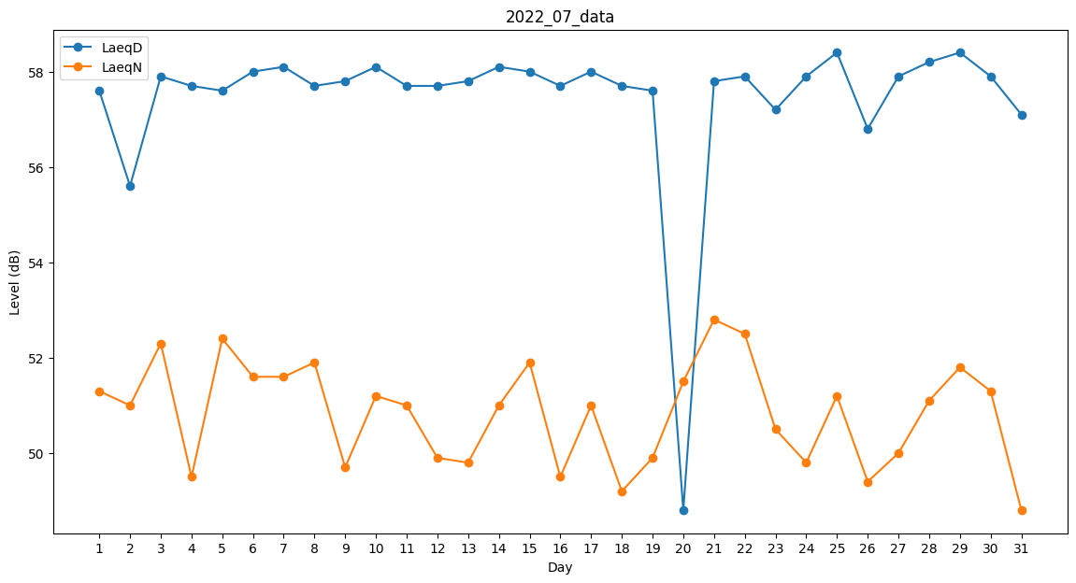
Day | LaeqD | LaeqN
1 | 57.6 | 51.3
2 | 55.6 | 51
3 | 57.9 | 52.3
4 | 57.7 | 49.5
5 | 57.6 | 52.4
6 | 58 | 51.6
7 | 58.1 | 51.6
8 | 57.7 | 51.9
9 | 57.8 | 49.7
10 | 58.1 | 51.2
11 | 57.7 | 51
12 | 57.7 | 49.9
13 | 57.8 | 49.8
14 | 58.1 | 51
15 | 58 | 51.9
16 | 57.7 | 49.5
17 | 58 | 51
18 | 57.7 | 49.2
19 | 57.6 | 49.9
20 | 48.8 | 51.5
21 | 57.8 | 52.8
22 | 57.9 | 52.5
23 | 57.2 | 50.5
24 | 57.9 | 49.8
25 | 58.4 | 51.2
26 | 56.8 | 49.4
27 | 57.9 | 50
28 | 58.2 | 51.1
29 | 58.4 | 51.8
30 | 57.9 | 51.3
31 | 57.1 | 48.8

